Bemerkungen
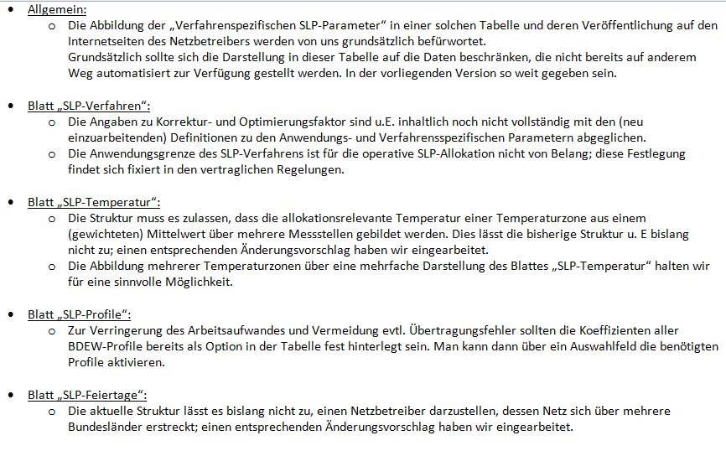

Zur Excel-Tabelle mit den Veröffentlichungspflichten hat der VKU folgenden Hinweis: in Mappe „Bildungsregel Temperaturzeitreihe“ bitte Möglichkeit zur Benennung von zwei unterschiedlichen Wetterdienstleistern (jeweils für Prognose und für Ist-Messung) aufnehmen

SLP-Temperatur-Gebiet # 1
Bildungsregel Temperaturzeitreihe(n) - a.) Allokationstemperatur und b.) Kundenwerttemperatur

 | Netzbetreiber: |  | ews-Netz GmbH
 | Netzgebiet: |  | EWS Netz
 | Marktpartner-ID: |  | 9870105600000
 | gültig ab: |  | 2015-10-01
 |  |  |  |  |  | Hinweis:
 | Anzahl der Temperaturgebiete des Netzgebietes: |  |  | 1 |  | Bei mehreren Temperaturgebieten je Netzgebiet jeweils ein weiteres "Excel-Tabellenblatt" je
 | Nummer des Temperturgebietes: |  |  | 1 |  | Temperaturgebiet einfügen. Bitte Temperaturgebiet-Nr. "##" in Namen des Excel-Tabellenblattes aufnehmen.

 | Temperaturversatz - Knickpunkt |  |  | Tag: | Monat: | DTKP
 | Heizperiode Kernzeit Winter |  | Beginn: | 15. | Oktober | +0.00 °C |  |  |  |  |  |  | weiterer Wetter-Dienstleister:
 | Sommer-/Übergangsperiode |  | Beginn: | 1. | März | +0.00 °C

a.) für Allokationstemperatur (auch für Misch-Allokationstempertur [virt. Wetter-Station])
 | Anzahl Stationen für Misch-Allokationstemperatur: |  |  | 1
 |  |  | 1 | 0 | 0 | 0 | 0 | 0 | 0 | 0 | 0 | 0
 | Temperaturstationen | Sn | Station S 1 | Station S 2 | Station S 3 | Station S 4 | Station S 5 | Station S 6 | Station S 7 | Station S 8 | Station S 9 | Station S 10 | Art des Feldes
 | Gewichtungsfaktoren (Station) | g(Sn) | 1.000 | 1.000 | 0.000 | 0.000 | 0.000 | 0.000 | 0.000 | 0.000 | 0.000 | 0.000
 | Gewichte (Station) G(Sn) | 1.000 | 1.000 | 1.000 |  |  |  |  |  |  |  |  | Num. Wert
 | Wetter-DL |  | DWD | DWD | DWD | DWD | DWD | DWD | DWD | DWD | DWD | DWD | Auswahlfeld
 | Name der Station |  | Quickborn | DEF-St. |  |  |  |  |  |  |  |  | Textfeld
 | Stations-Nr. |  | 10146 | xxxxx |  |  |  |  |  |  |  |  | Code
 | Klima-Zeitreihe |  | Temp. (2m) | Temp. (2m) |  |  |  |  |  |  |  |  | Auswahlfeld

 | Anzahl Temperaturen für Zeitreihengewichtung: |  |  | 4
 |  |  | 1 | 1 | 1 | 1 | 0 | 0 | 0 | 0 | 0 | 0
 | Temp.-ZR Reihenbildung | Tn | T1 | T2 | T3 | T4 | T5 | T6 | T7 | T8 | T9 | T10 | Art des Feldes
 | Gewichtungsfaktoren (Temp.-ZR) | g(Tn) | 0.533 | 0.267 | 0.133 | 0.067 | 0.000 | 0.000 | 0.000 | 0.000 | 0.000 | 0.000
 | Gewichte (Temp.-ZR) G(Tn) | 1.875 | 1.000 | 0.500 | 0.250 | 0.125 |  |  |  |  |  |  | Num. Wert
 | Temperturzeitraum | [d] | D | D-1 | D-2 | D-3 |  |  |  |  |  |  | Auswahlfeld
 | Tages-Bezug [Gastag/Kalendertag] | [GT/KT] | Gastag | Gastag | Gastag | Gastag |  |  |  |  |  |  | Auswahlfeld
 | Art der Zeitreihe | [IST/Prog] | Temp.-Prog. | Temp.-Prog. | Temp.-Prog. | Temp.-Prog. |  |  |  |  |  |  | Auswahlfeld

 | Erläuterung:
 | für Betrachtungstag D |  | T(Allokation) = T(gew. Stations-Temp) + DTKP
 |  |  | T(gew. Stations-Temp.) = [TS1 • g(S1) + TS2 • g(S2) + TS3 • g(S3) + …. + TS10 • g(S10)]
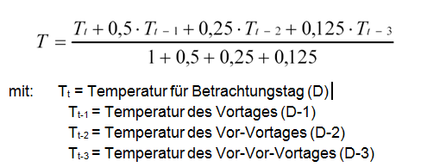
 |  |  | Summe(g(S1 …S10)) = [g(S1) + g(S2) + g(S3) + ... + g(S10)] = 1,000
 |  |  | TSn(gew.Temp) = [T1 • g(T1) + T2 • g(T2) + T3 • g(T3) + …: + T10 • g(T10)]
 |  |  | Summe(g(T1 …T10)) = [g(T1) + g(T2) + g(T3) + … + g(T10)] = 1,000

 | Beispiel für Gewichte G(Tn):
 | Eintages-Temp. (Vorhersagetemp.) | G(Tn) | 1.000 | 0.000 | 0.000 | 0.000 | 0.000 | …
 | Geom.-Reihe (gem. LF-SLP) | G(Tn) | 1.000 | 0.500 | 0.250 | 0.125 | 0.000 | …

b.) für Kundenwerttemperatur (auch für Misch-Kundenwerttemperatur [virt. Wetter-Station])

 | Anzahl Station für Misch-Kundenwerttemperatur: |  |  | 1
 |  |  | 1 | 0 | 0 | 0 | 0 | 0 | 0 | 0 | 0 | 0
 | Temperaturstationen | Sn | Station S 1 | Station S 2 | Station S 3 | Station S 4 | Station S 5 | Station S 6 | Station S 7 | Station S 8 | Station S 9 | Station S 10 | Art des Feldes
 | Gewichtungsfaktoren (Station) | g(Sn) | 1.000 | 1.000 | 0.000 | 0.000 | 0.000 | 0.000 | 0.000 | 0.000 | 0.000 | 0.000
 | Gewichte (Station) G(Sn) | 1.000 | 1.000 | 1.000 | 0.000 | 0.000 | 0.000 | 0.000 | 0.000 | 0.000 | 0.000 | 0.000 | Num. Wert
 | Wetter-DL |  | DWD | DWD | DWD | DWD | DWD | DWD | DWD | DWD | DWD | DWD | Auswahlfeld
 | Name der Station |  | Quickborn | DEF-St. | 0 | 0 | 0 | 0 | 0 | 0 | 0 | 0 | Textfeld
 | Stations-Nr. |  | 10146 | xxxxx | 0 | 0 | 0 | 0 | 0 | 0 | 0 | 0 | Code
 | Klima-Zeitreihe |  | Temp. (2m) | Temp. (2m) | 0 | 0 | 0 | 0 | 0 | 0 | 0 | 0 | Auswahlfeld

 | Anzahl Temperaturen für Zeitreihengewichtung: |  |  | 1
 |  |  | 1 | 0 | 0 | 0 | 0 | 0 | 0 | 0 | 0 | 0
 | Temp.-ZR Reihenbildung | Tn | T1 | T2 | T3 | T4 | T5 | T6 | T7 | T8 | T9 | T10 | Art des Feldes
 | Gewichtungsfaktoren (Temp.-ZR) | g(Tn) | 1.000 | 0.500 | 0.250 | 0.125 | 0.000 | 0.000 | 0.000 | 0.000 | 0.000 | 0.000
 | Gewichte (Temp.-ZR) G(Tn) | 1.000 | 1.000 | 0.500 | 0.250 | 0.125 | 0.000 | 0.000 | 0.000 | 0.000 | 0.000 | 0.000 | Num. Wert
 | Temperturzeitraum | [d] | D | D-1 | D-2 | D-3 | 0 | 0 | 0 | 0 | 0 | 0 | Auswahlfeld
 | Tages-Bezug [Gastag/Kalendertag] | [GT/KT] | Gastag | Gastag | Gastag | Gastag | 0 | 0 | 0 | 0 | 0 | 0 | Auswahlfeld
 | Art der Zeitreihe | [IST/Prog] | Temp.-IST | Temp.-Prog. | Temp.-Prog. | Temp.-Prog. | 0 | 0 | 0 | 0 | 0 | 0 | Auswahlfeld

 | Berechnung analog Allokationstemperatur (siehe Erläuterung)

SLP-Profile
Verwendete SLP Profiltypen
Hier sind alle vom Netzbetreiber im Netzgebiet verwendeten SLP-Profiltypen aufzuführen.

 | Netzbetreiber: | ews-Netz GmbH |  |  |  | Hinweis: | Profilnomenklaturen können in Zelle "E11" eingesehen werden. Doppelt hinterlegte Profile sind rot markiert
 | Netzgebiet: | EWS Netz |  |  |  |  | Formeln/Koeffizienten zur Koeffizientenübernahme der BDEW-Profile können aus Zeile "11" übernommen werden
 | Marktpartner-ID: | 9870105600000
 | gültig ab: | 2015-10-01 |  |  |  | Anzahl verwendeter Profile: |  | 6
 |  |  |  | 2 | 4 | 5 | 6 | 7 | 8 | 9 | 10 | 11 | 12 | 8 | 3 | 4 | 5 | 6 | 7 | 8 | 9
# | Netzgebiet | Profil-Art | BDEW Nomen- klatur | EDI-CODE | A | B | C | D | ϑ | m(H) | b(H) | m(W) | b(W) | h(8°C) (F-WT = 1) | F-WT (Mo.) | F-WT (Di.) | F-WT (Mi.) | F-WT (Do.) | F-WT (Fr.) | F-WT (Sa.) | F-WT (So.)
Muster | Abruf von BDEW-Standardwerten: | BDEW | MV_HMF04 | V24 | 2.4859161 | -35.0435978 | 6.2818214 | 0.1282547 | 40.0 | 0 | 0 | 0 | 0 | 1.02583 | 1.0000 | 1.0000 | 1.0000 | 1.0000 | 1.0000 | 1.0000 | 1.0000
1 | EWS Netz | BDEW | DE_GKO04 | KO4 | 3.4428943 | -36.6590504 | 7.6083226 | 0.0746850 | 40.0 | 0 | 0 | 0 | 0 | 0.97768 | 1.0354 | 1.0523 | 1.0449 | 1.0494 | 0.9885 | 0.8860 | 0.9435
2 | EWS Netz | BDEW | DE_HEF05 | D15 | 3.3456667 | -37.5268316 | 6.4328937 | 0.0562566 | 40.0 | 0 | 0 | 0 | 0 | 0.93977 | 1.0000 | 1.0000 | 1.0000 | 1.0000 | 1.0000 | 1.0000 | 1.0000
3 | EWS Netz | BDEW | DE_GHA04 | HA4 | 4.0196902 | -37.8282037 | 8.1593369 | 0.0472845 | 40.0 | 0 | 0 | 0 | 0 | 0.86487 | 1.0358 | 1.0232 | 1.0252 | 1.0295 | 1.0253 | 0.9675 | 0.8935
4 | EWS Netz | BDEW | DE_HKO03 | HK3 | 0.4040932 | -24.4392968 | 6.5718175 | 0.7107710 | 40.0 | 0 | 0 | 0 | 0 | 1.05612 | 1.0000 | 1.0000 | 1.0000 | 1.0000 | 1.0000 | 1.0000 | 1.0000
5 | EWS Netz | BDEW | DE_GMK04 | MK4 | 3.1177248 | -35.8715062 | 7.5186829 | 0.0343301 | 40.0 | 0 | 0 | 0 | 0 | 0.96221 | 1.0699 | 1.0365 | 0.9933 | 0.9948 | 1.0659 | 0.9362 | 0.9034
6 | EWS Netz | BDEW | DE_HMF05 | D25 | 2.6564406 | -35.2516927 | 6.5182659 | 0.0812059 | 40.0 | 0 | 0 | 0 | 0 | 1.00385 | 1.0000 | 1.0000 | 1.0000 | 1.0000 | 1.0000 | 1.0000 | 1.0000
ENTWURF
vorläufige Werte !
7 | EWS Netz
8 | EWS Netz
9 | EWS Netz
10 | EWS Netz
11 | EWS Netz
12 | EWS Netz
13 | EWS Netz
14 | EWS Netz
15 | EWS Netz
16 | EWS Netz
17 | EWS Netz
18 | EWS Netz
19 | EWS Netz
20 | EWS Netz
21 | EWS Netz
22 | EWS Netz
23 | EWS Netz
24 | EWS Netz
25 | EWS Netz
26 | EWS Netz
27 | EWS Netz
28 | EWS Netz
29 | EWS Netz
30 | EWS Netz

